상품제안서
트렌치 여행용 파우치 7종세트 캐리어 정리백 | 상품코드: F31077

 |  |  |  |  |  |  | 02-412-0044 | www.easy1.co.kr
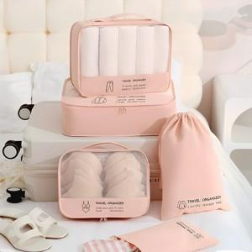

【상세/제작정보】 | <p><span style="background-color: rgb(255, 255, 255); font-family: dotum; font-size: 13px;">- 택배비 : OPP기본_ 5,500원 [30개입]</span></p><p><span style="background-color: rgb(255, 255, 255); font-family: dotum; font-size: 13px;">- 택배비 : 종이케이스 _ 5,500원 [18개입]</span>&nbsp;</p>

【인쇄/포장옵션】 | 실크 / OPP(비닐)

【공급단가】 | 수량 | 50~ | 100~ | 500~ | 1,000~ | 2,000~
*VAT별도 | 단가 | 11,040원 | 10,850원 | 10,580원 | 10,390원 | 10,120원

【상품 URL】 | http://www.easy1.co.kr/src/goods_detail.php?gdno=31077

